Тестирование кружки

Тестирование кружки. |  |  |  | Для наглядного примера взяла вот эту кружку
Обычной кружки с ручкой объемом 400 мл, из которой пьют кофе, чай, другие напитки.

Объект | Ожидаемый результат | Статус | Комментарий
1 | 2 | 3 | 4
Кружка Характеристики: объем - 200 мл; материал - керамика; оформление - принт в виде футбольного мяча; ЦА - взрослые
Функциональное тестирование
Внешний вид | Кружка | Пройдена | Это не чайная пара, не стакан, не бокал, а именно кружка
Соответствие заявленному объему - 400 мл | Объем 400 мл | Пройдена | 400 мл жидкости вмещаются в кружку и остается примерно 1 см до края
Целостность | Кружка целая без сколов, трещин, протеканий | Пройдена
Возможность использовать как для холодных так и для горячих напитков | Есть возможность пить горячие и холодные напитки | Пройдена
Экологичность используемых материалов | Кружка изготовлена из материалов, которые не могут навредить здоровью человека | Пройдена
Нефункциональное тестирование
Вес кружки | Оптимальный вес пустой и наполненной кружки | Пройдена | Кружка удобна для использования взрослым мужчиной.
Удобство расположения и формы ручки для держания | Кружку удобно держать привычным способом | Пройдена | Кружка удобна для использования взрослым мужчиной.
Удобство для использования (питья) | Пить из кружки удобно | Пройдена | Кружка удобна для использования взрослым мужчиной.
Удобство для использования (мытья ручным способом) | Форма кружки удобна для мытья вручную привычным способом | Пройдена
Оформление | Приятный принт или оформление | Пройдена | Оформлена для любителей футбола
Возможность мыть в посудомоечной машине | Есть возможность мыть в посудомоечной машине | Пройдена
Стойкость оформления (принта) | Оформление (принт) сохраняется при мытье в посудомоечной машине | Провалена | Принт подвержен истиранию при использованию в посудумоечной машине.
Стойкость к внешним воздействиям, прочность кружки | Кружка изготовлена из прочного материала, стойкого к внешним воздействиям (царапинам, несильным ударам...) | Пройдена
Долговечность материалов, из которых изготовлена кружка | Кружка изготовлена из долговечных материалов | Пройдена
Многократность использования кружки | Есть возможность многократного использования | Пройдена
Возможность утилизации кружки | Кружку можно утилизировать экологичным способом | Пройдена

Анализ по технике ДПЗ
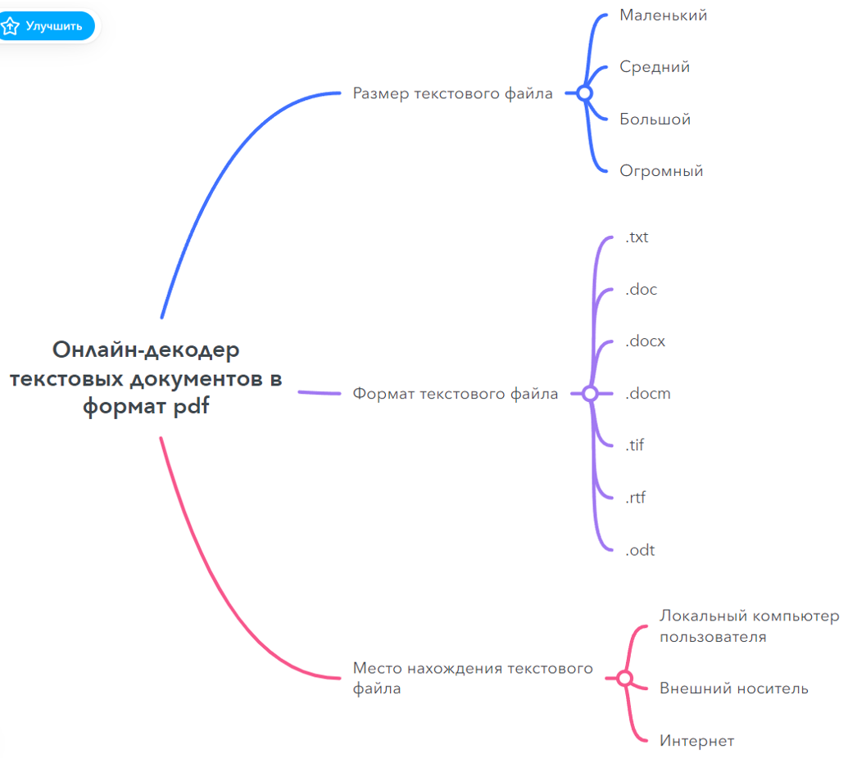
Анализ по технике ДПЗ для абстрактного продукта "Онлайн-декодер текстовых документов в пдф"
(вымышленная программа, которая переводит любые текстовые форматы в пдф-формат)

Ссылка на файл: | https://prnt.sc/7XyiP3wk7t-Y

Диаграмма состояний и переходов
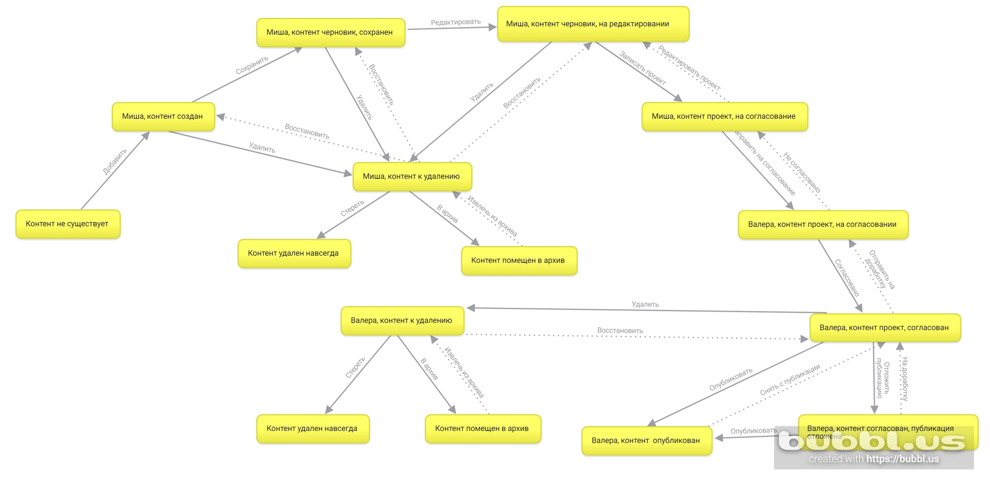
Диаграмма состояний и переходов по приведенной ниже ситуации.

Ситуация: в интернет-магазине есть отдел контента, там трудится Миша, он контентщик, заполняет карточки товаров описанием, характеристиками, а иногда даже делает видео-обзоры на различные девайсы. Кроме Миши есть еще Валера, он старший контентщик и проверяет работу Миши перед публикацией. Как всё устроено, Мишка готовит карточку товара во внутренней системе, может сделать всё в один день, может сохранить и продолжить завтра, если что-то не дописал, может отредактировать её, затем передает это на проверку и согласование Валере, и если всё окей, Валера публикует карточку товара в интернет-магазине.

Ссылка на файл: | https://prnt.sc/pFGUD0-cSKbB

Попарные комбинации
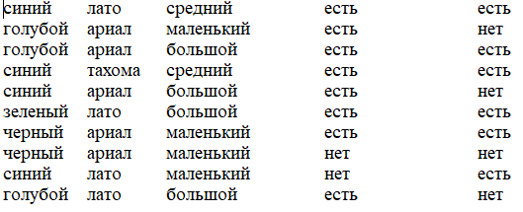
Попарные комбинации значений параметров с помощью PICT

Ситуация: Дана форма, где можно выбрать параметры оформления.
Параметры: цвет, шрифт, размер шрифта, сглаживание и тень
Значения параметров:
Шрифт - тахома, ариал, лато
Размеры шрифта: маленький, средний, большой
Цвет - зеленый, синий, голубой и черный
Сглаживание: есть, нет
Тень: есть, нет

Входные параметры:

Ссылка на файл: | https://prnt.sc/SCUuX_clP10T

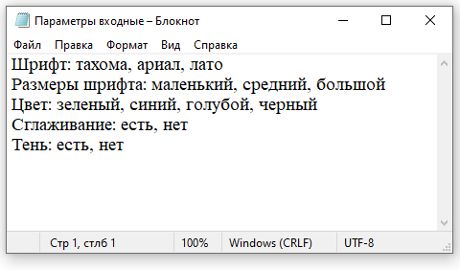

Выходные данные:

Ссылка на файл часть 1: |  | https://prnt.sc/CzUum7Jeb0ls

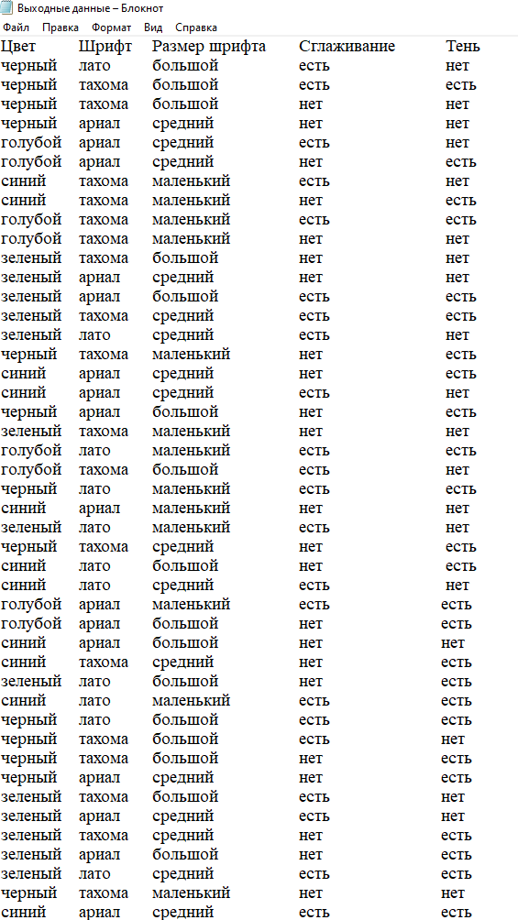

Ссылка на файл часть 2: |  | https://prnt.sc/SXTX5QysIQwy

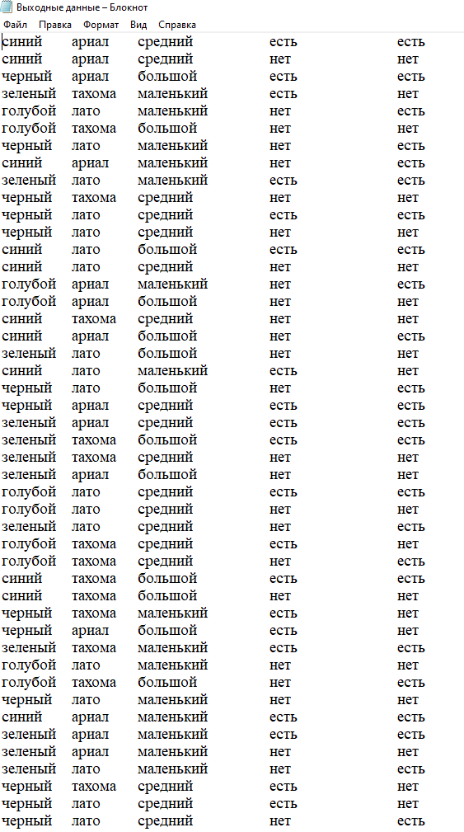

Ссылка на файл часть 3: |  | https://prnt.sc/Cy8lLQMipHxi

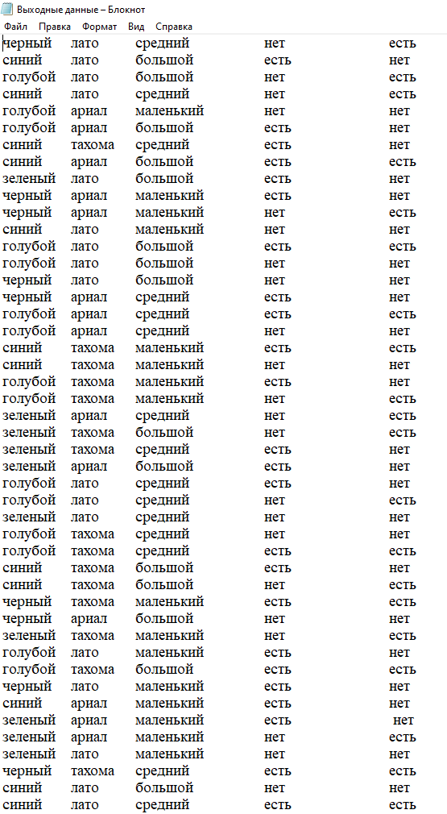

Ссылка на файл часть 4: |  | https://prnt.sc/dvYUFLuO5xR-

Тест-кейс в Test Rail
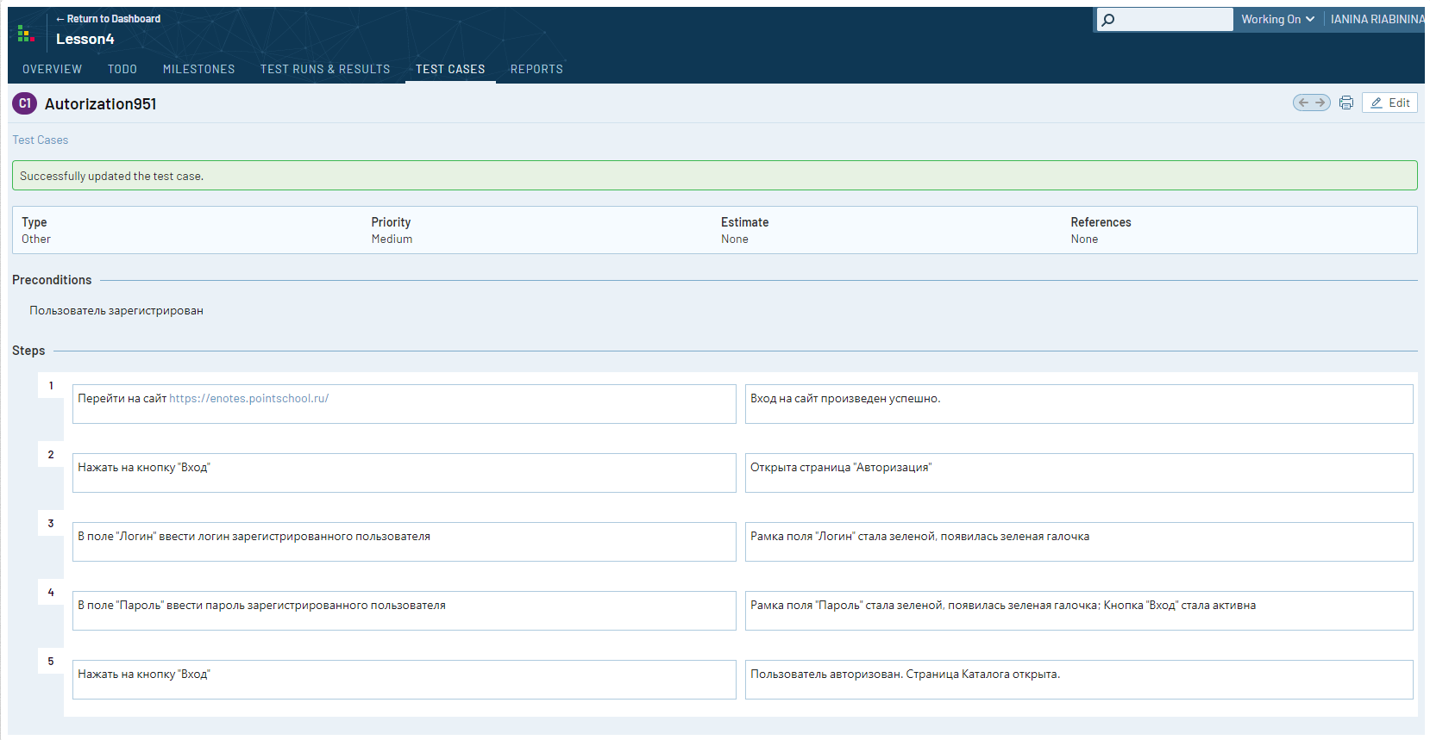
Тест-кейс, занесенный в систему хранения и управления тестами Test Rail

Ссылка на скриншот: | https://prnt.sc/Wq01lNVzNpjv

Баг-репорты в Jira Cloud
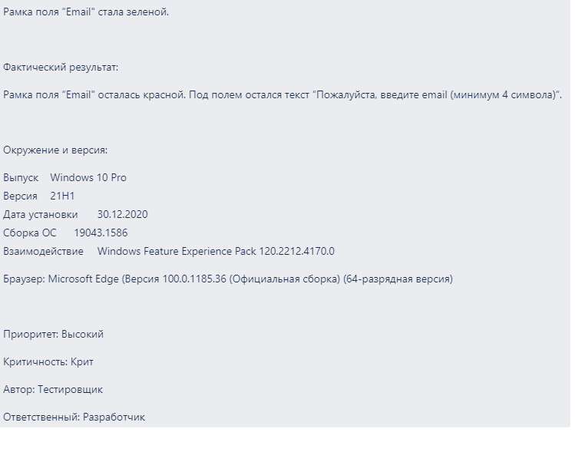
Баг-репорты, занесенные в Jira Cloud

Ссылка на сайт: |  | https://enotes.pointschool.ru/

Баг-репорт 1: | При нажатии кнопки "Перейти в корзину" из самой корзины осуществляется переход на страницу с ошибкой

Ссылка на скриншот часть 1: |  | https://prnt.sc/yR94jWVhDhFJ

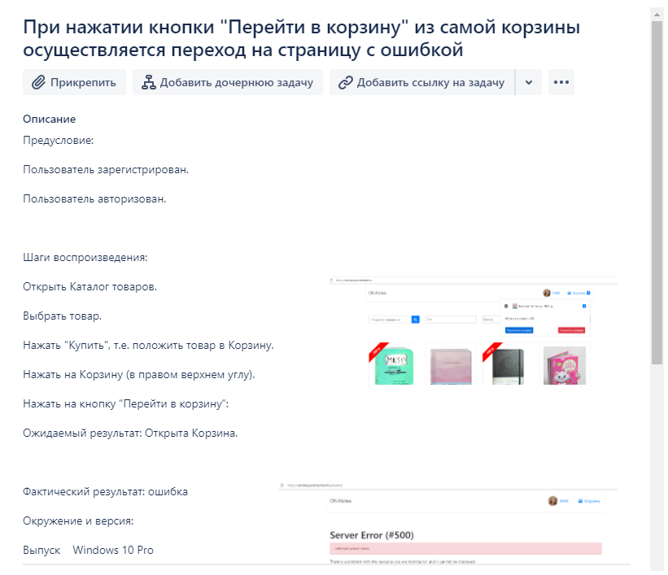

Ссылка на скриншот часть 2: |  | https://prnt.sc/plYyDOcqsI3T

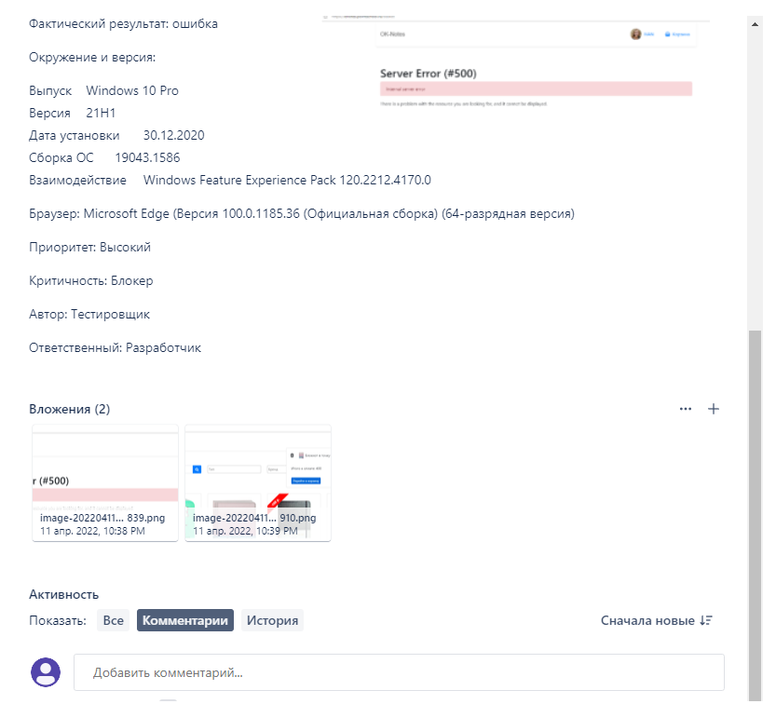

Баг-репорт 2: | Находясь в Каталоге и нажимая на кнопку "Купить" под карточкой товара, не появляется какой-либо сигнал в карточке о том, что товар уже находится в Корзине

Ссылка на скриншот часть 1: |  | https://prnt.sc/9qizE8HvSwhp

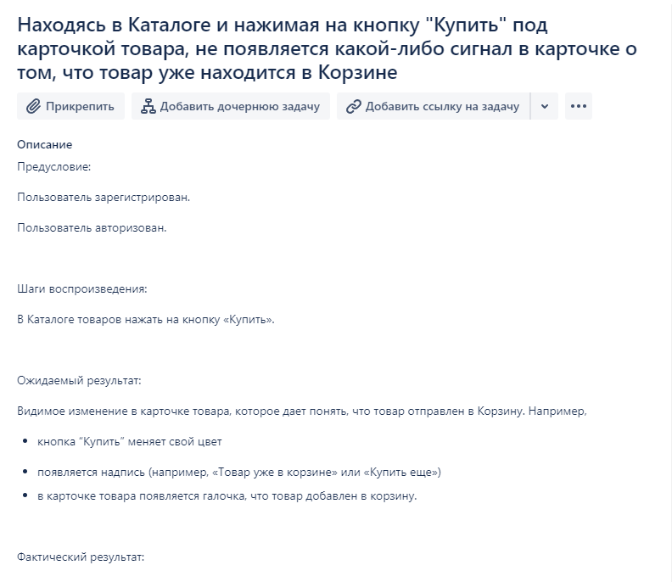

Ссылка на скриншот часть 2: |  | https://prnt.sc/box2u0MagLOQ

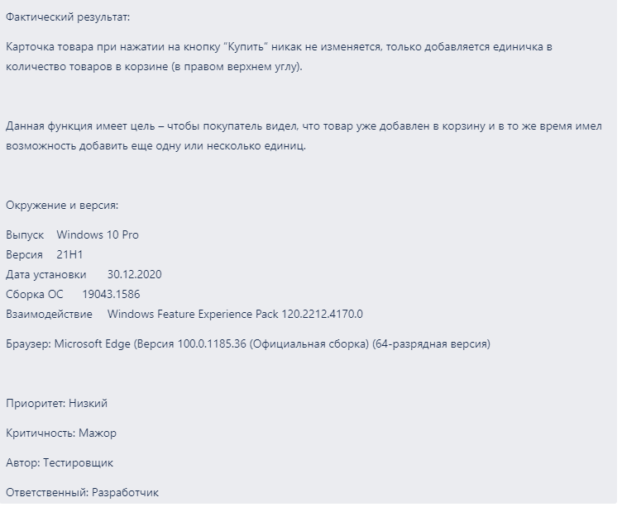

Баг-репорт 3: | При формировании обращения в службу поддержки система не "видит" электронный адрес, содержащий "." (точку) в имени. Например, ivan.12@mail.ru или ryabinina.yanina@mail.ru.

Ссылка на скриншот часть 1: |  | https://prnt.sc/GGrYFDMhh_lu

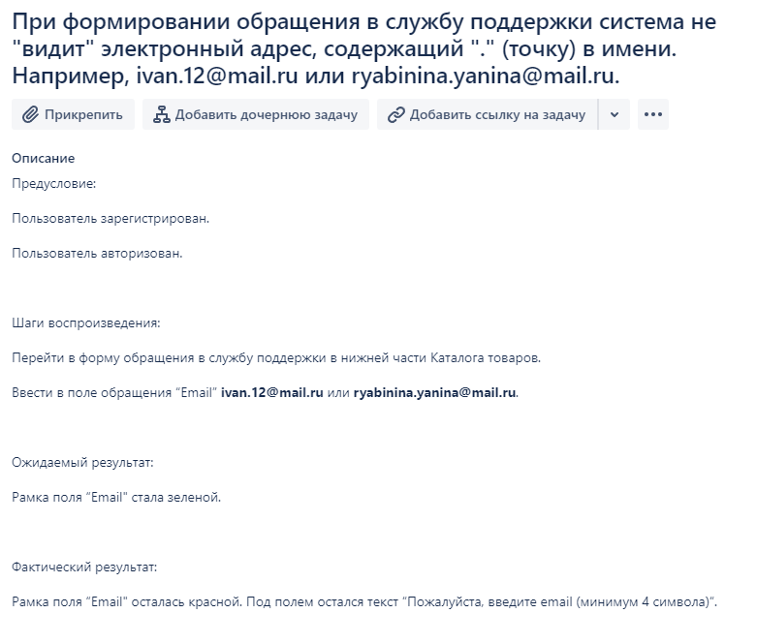

Ссылка на скриншот часть 2: |  | https://prnt.sc/_3PQ-QsmD4N5

Ответ серевера
Скриншот вкладки Network (или Сеть) для сайта Кредитный калькулятор

Ссылка на сайт: | http://creditcalculator.pointschool.ru/

Ссылка на скриншот: | https://prnt.sc/P8TUaHeU43h0

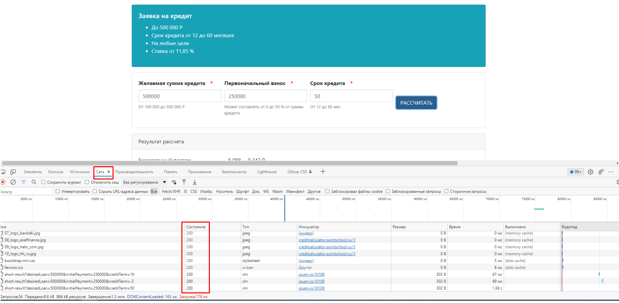

Статус 200 - действие прошло успешно

Функциональное тестирование
Функциональное тестирование Корзины для продукта Магазин блокнотов

 | Ссылка на сайт: | https://enotes.pointschool.ru/#

 | Ссылка на ТЗ: | https://docs.google.com/document/d/1pmgUdBEC7QCrPJUvCaLmQjKWz6wjIoU5FJheqyNNQx0/edit?usp=sharing

 | Ссылка на файл презентации с ОТЧЕТОМ о проведенном тестировании: |  | https://docs.google.com/presentation/d/1lLjGX78BP3oKrlVzbxMr9VBfbZtcV5XK3WaPnJGOmJM/edit?usp=sharing

Параметры, по которым проводилось тестирование:

1. | Пользователь: логин - ivan; пароль - 12345678
2. | Товары, помещаемые в Корзину:
- | Записные книжки Творческий беспорядок
- | Записные книжки Блокнот в точку
- | Еженедельники Игра престолов
3. | Количество Товаров, помещаемых в Корзину: 0, 1, 9, 10, 11

1. Анализ корзины (сценарии использования)

 | ссылка на майндкарту: | http://go.bubbl.us/c9d506/cfe8?/Сценарий-для-Корзины
 | ссылка на скриншот майндкарты: | https://prnt.sc/UDtU9B96NnDW

 | Пользователь зарегистрирован и авторизован
 | Пользователь выбирает Товары в Каталоге, указывает количество в строке Количество, нажимает кнопку Купить
 | Выбранные Товары попадают в Корзину и отображаются в соответствии с ТД |  |  |  |  |  |  |  |  | № п/п | Классы эквивалентности |  | Значение | Граничное значение
 | Пользователь нажимает кнопку Перейти в Корзину (для продолжения оформления заказа) или Очистить Корзину (для удаления выбранных Товаров) |  |  |  |  |  |  |  |  |  | Номер | Наименование
 |  |  |  |  |  |  |  |  |  | 1 | 2 | 3 | 4 | 5
 |  |  |  |  |  |  |  |  |  | 1 | I | Количество товаров в корзине ноль и меньше | Ноль и отрицательные числа | 0
 |  |  |  |  |  |  |  |  |  | 2 | II | Общее количество товаров в корзине от 1 до 9 включительно | Целые положительные числа от 1 до 9 включительно | 1 и 9
Классы эквивалентности и граничные значения |  |  |  |  |  |  |  |  |  | 3 | III | Общее количество товаров в корзине больше 9 | Целые положительные числа от 10 и больше | 10
 |  |  |  |  |  |  |  |  |  |  |  |  |  |  | № п/п | Наименование тест-кейса | Проведено проверок | Выявлено ошибок
№ п/п | Классы эквивалентности |  | Значение | Граничное значение |  |  |  |  |  |  |  |  |  |  |  |  |  | ВСЕГО | в % к числу проверок | из них
 | Номер | Наименование |  |  |  |  |  |  |  |  |  |  |  |  |  |  |  |  |  | блокер | в % к общему числу ошибок | крит | в % к общему числу ошибок | мажор | в % к общему числу ошибок
1 | 2 | 3 | 4 | 5 |  |  |  |  |  |  |  |  |  |  | 1 | 2 | 3 | 4 | 5 | 6 | 7 | 8 | 9 | 10 | 11
1 | I | Количество товаров в корзине ноль и меньше | Ноль и отрицательные числа | 0 |  |  |  |  |  |  |  |  |  |  | 1 | Тест-кейс "Проверка отображения выбранных Товаров в Корзине" | 9 | 6 | 67% | 2 | 33% | 1 | 17% | 3 | 50%
2 | II | Общее количество товаров в корзине от 1 до 9 включительно | Целые положительные числа от 1 до 9 включительно | 1 и 9 |  |  |  |  |  |  |  |  |  |  | 2 | Тест-кейс "Проверка внутри Корзины для класса эквивалентности I" | 13 | 4 | 31% | 1 | 25% | 1 | 25% | 2 | 50%
3 | III | Общее количество товаров в корзине больше 9 | Целые положительные числа от 10 и больше | 10

1. Тест-кейс "Проверка отображения выбранных Товаров в Корзине"
(с предусловиями, ожидаемыми и фактическими результатами на каждый шаг)

Предусловие: Пользователь зарегистрирован и авторизован

№ п/п | Проверка | Предусловие | Ожидаемый результат | Фактический результат / Статус | Фактический результат | Комментарий
1 | 2 | 3 | 4 | 5 | 6 | 7
1 | Авторизовать Пользователя: логин - ivan; пароль - 12345678 | Пользователь зарегистрирован | Пользователь авторизован | Passed | Пользователь авторизован
2 | Выбрать Товар "Записные книжки Творческий беспорядок" в Каталоге, ввести в поле Количество значение "0" (ноль), нажать кнопку Купить | Рядом со словом "Корзина" "0" (ноль). В Корзине пусто. | Товар в Корзине не отображается - рядом со словом "Корзина" "0" (ноль). | Passed | Товар в Корзине не отображается (при нажатии Корзина не открывается) - рядом со словом "Корзина" "0" (ноль).
3 | Выбрать Товар "Записные книжки Творческий беспорядок" в Каталоге, ввести в поле Количество значение "1" (один), нажать кнопку Купить | Рядом со словом "Корзина" "0" (ноль). В Корзине пусто. | В соответствии с ТД рядом со словом “Корзина” отображается количество товаров (от 1 до 9). При клике на Корзину наименование Товара, количество, сумма и общая сумма в Корзине указаны верно (в соответствии с ТД). | Passed | Рядом со словом "Корзина" отображается количество выбранного Товара - "1" (один). Наименование Товара, количество, сумма и общая сумма в Корзине указаны верно (в соответствии с ТД).
4 | Выбрать Товар "Записные книжки Блокнот в точку" в Каталоге, ввести в поле Количество значение "9" (девять), нажать кнопку Купить | Рядом со словом "Корзина" "0" (ноль). В Корзине пусто. | В соответствии с ТД рядом со словом “Корзина” отображается количество товаров (от 1 до 9). При клике на Корзину наименование Товара, количество, сумма и общая сумма в Корзине указаны верно (в соответствии с ТД). | Failed | Рядом со словом "Корзина" отображается количество выбранного Товара - "9" (девять). При клике на Корзину - ошибка сервера: Server Error (#500). | При клике на Корзину невозможно просмотреть содержимое Корзины. | блокер 1
5 | Выбрать Товар "Записные книжки Творческий беспорядок" в Каталоге, ввести в поле Количество значение "9" (девять), нажать кнопку Купить | Товар "Записные книжки Блокнот в точку" помещен в Корзину в количестве "9" (девять). | В соответствии с ТД рядом со словом “Корзина” отображается количество товаров (от 1 до 9). При клике на Корзину наименование Товара, количество, сумма и общая сумма в Корзине указаны верно (в соответствии с ТД). | Failed | Рядом со словом "Корзина" "18" (восемнадцать). При клике на Корзину наименование Товара, количество, сумма и общая сумма в Корзине указаны верно (в соответствии с ТД). | Общее количество Товаров суммировалось. Должно появиться сообщение об ошибке - Корзина переполнена? | мажор 1
6 | Выбрать Товар "Записные книжки Блокнот в точку" в Каталоге, ввести в поле Количество значение "10" (десять), нажать кнопку Купить | Рядом со словом "Корзина" "0" (ноль). В Корзине пусто. | В соответствии с ТД рядом со словом “Корзина” отображается количество товаров (от 1 до 9). При клике на Корзину наименование Товара, количество, сумма и общая сумма в Корзине указаны верно (в соответствии с ТД). | Failed | Рядом со словом "Корзина" отображается количество выбранного Товара - "9" (девять). При клике на Корзину - ошибка сервера: Server Error (#500). |  | блокер 1
7 | Выбрать Товар "Еженедельники Игра престолов" в Каталоге, ввести в поле Количество значение "1" (один), нажать кнопку Купить | Товар "Записные книжки Творческий беспорядок" помещен в Корзину в количестве "1" (один). | В соответствии с ТД рядом со словом “Корзина” отображается количество товаров (от 1 до 9). При клике на Корзину наименование Товара, количество, сумма и общая сумма в Корзине указаны верно (в соответствии с ТД). | Failed | Рядом со словом "Корзина" "2" (два). При клике на Корзину наименование Товара, количество, сумма в Корзине указаны верно (в соответствии с ТД), а Итого к оплате неверно - отображена только стоимость Товаров в первой позиции Корзины. |  | крит 1
8 | Выбрать Товар "Еженедельники Игра престолов" в Каталоге, ввести в поле Количество значение "9" (девять), нажать кнопку Купить | Товар "Записные книжки Творческий беспорядок" помещен в Корзину в количестве "1" (один). | В соответствии с ТД рядом со словом “Корзина” отображается количество товаров (от 1 до 9). При клике на Корзину наименование Товара, количество, сумма и общая сумма в Корзине указаны верно (в соответствии с ТД). | Failed | Рядом со словом "Корзина" "5" (пять). При клике на Корзину наименование Товара "Записные книжки Творческий беспорядок", его количество и сумма в Корзине указаны верно (в соответствии с ТД), а Товар "Еженедельники Игра престолов" - в количестве "4" (четыре). Итого к оплате Товаров в Корзине отображается неверно - включает в себя только стоимость Товара в первой позиции. |  | мажор 1 крит 2 крит 1
9 | Выбрать Товар "Еженедельники Игра престолов" в Каталоге, ввести в поле Количество значение "1" (один), нажать кнопку Купить | Товар "Записные книжки Творческий беспорядок" помещен в Корзину в количестве "1" (один). Товар "Записные книжки Блокнот в точку" помещен в Корзину в количестве "1" (один). | В соответствии с ТД рядом со словом “Корзина” отображается количество товаров (от 1 до 9). При клике на Корзину наименование Товара, количество, сумма и общая сумма в Корзине указаны верно (в соответствии с ТД). | Failed | Рядом со словом "Корзина" "3" (три). При клике на Корзину наименование Товара, количество, сумма в Корзине указаны верно (в соответствии с ТД), а Итого к оплате неверно - отображена только стоимость Товаров в первой позиции Корзины. |  | крит 1

2. Тест-кейс "Проверка внутри Корзины для класса эквивалентности I"
(с предусловием, постусловием ко всему тест-кейсу и ожидаемыми результатами на каждый шаг)

Предусловие:
 | Пользователь зарегистрирован и авторизован;
 | в Корзину помещены следующие товары:
 |  | в Корзину помещены следующие товары: | 2 шт
 |  | Записные книжки Блокнот в точку | 2 шт
 |  | Еженедельники Игра престолов | 2 шт

№ п/п | Проверка | Ожидаемый результат | Фактический результат / Статус | Комментарий
1 | 2 | 3 | 4 | 5
1 | Навести курсор на Корзину | При наведении курсора на Корзину курсор меняется на руку-указатель. | Passed
2 | Кликнуть на Корзину | По клику на Корзину всплывает окно, которое содержит параметр: Название товара | Passed | Отображаются наименования Товаров, помещенных в Корзину
3 | Кликнуть на Корзину | По клику на Корзину всплывает окно, которое содержит параметр: Кол-во товара добавленного в корзину | Passed | Отображается количество Товаров, помещенных в Корзину в разрезе наименований
4 | Кликнуть на Корзину | По клику на Корзину всплывает окно, которое содержит параметр: Цена за товар | Failed | Цена Товара в Корзине не отображается. Рядом с Товаром помещенным в Корзину отображается общая стоимость за выбранное количество Товара одного наименования. | мажор 2
5 | Кликнуть на Корзину | По клику на Корзину всплывает окно, которое содержит параметр: Итоговая сумма по товарам одного наименования | Passed | Рядом с Товаром помещенным в Корзину отображается общая стоимость за выбранное количество Товара одного наименования.
6 | Кликнуть на Корзину | По клику на Корзину всплывает окно, которое содержит параметр: Значок корзины - удалить товар из Корзины | Passed | Слева от наименования Товара расположен значок - удалить Товар из Корзины
7 | Кликнуть на Корзину | По клику на Корзину всплывает окно, которое содержит параметр: Общая сумма по всем товарам в корзине | Failed | Общая сумма отображается неверно: отображается только общая сумма по первому Товару в Корзине | крит 1
8 | Кликнуть на Корзину | По клику на Корзину всплывает окно, которое содержит параметр: Ссылка на корзину | Failed | В Корзине нет параметра "Ссылка на Корзину", но есть КНОПКА "Перейти в Корзину" | мажор 3
9 | Кликнуть на Корзину | По клику на Корзину всплывает окно, которое содержит кнопку Перейти в корзину синего цвета | Passed
10 | Кликнуть на Корзину | По клику на Корзину всплывает окно, которое содержит кнопку Очистить корзину красного цвета | Passed
11 | Кликнуть на Корзину, нажать на кнопку Перейти в Корзину | По нажатию на кнопку Перейти в Корзину происходит переход в Корзину | Failed | Ошибка сервера: Server Error (#500) | блокер 1
12 | Нажать на стрелку Отмена (Назад) | При нажатии на стрелку Отмена (назад) происходит возврат в Каталог при этом в Корзине отображаются выбранные ранее Товары | Passed
13 | Кликнуть на Корзину, нажать на кнопку Очистить Корзину | Корзина очищена, все ранее выбранные Товары удалены из Корзины | Passed

Выявленные баги по Тест-кейсу "Проверка отображения выбранных Товаров в Корзине"
 | Проведено проверок | 9
 | Выявлено багов | 6
 | блокер | 2
 | крит | 1
 | мажор | 3

Доля выявленных багов по итогам двух тест-кейсов
 | блокер | крит | мажор
9 | 2 | 1 | 3
13 | 1 | 1 | 2

 |  |  |  |  |  | Проведено проверок | блокер | крит | мажор
 |  |  |  |  |  | 9 | 2 | 1 | 3
 |  |  |  |  |  | 13 | 1 | 1 | 2

Выявленные баги по тест-кейсу "Проверка внутри Корзины по классу эквивалентности I"
 | Проведено проверок | 13
 | Выявлено багов | 4
 | блокер | 1
 | крит | 1
 | мажор | 2

 | Все данные об обнаруженных ошибках заведены в баг-трекинговую систему Jira.
 | Скрин с прокруткой сделать не удалось, а на один экран все не помещается, поэтому сделала скрины частями.

1. | Ошибка перехода в Корзину | БЛОКЕР 1
 | часть 1 | https://prnt.sc/l8CktycZzdCT
 | часть 2 | https://prnt.sc/u6Zry0u3vZaV

2. | Отображается только общая сумма по первому Товару в Корзине | КРИТ 1
 | часть 1 | https://prnt.sc/ZyEJcjv67Ffz
 | часть 2 | https://prnt.sc/ejg5U3VTeb76

3. | Неверно отображается количество Товара в Корзине: выбрано 9 шт., а в Корзине - 4 шт. | КРИТ 2
 | часть 1 | https://prnt.sc/VGu7l-w_JLTM
 | часть 2 | https://prnt.sc/cjAEk_O6KM-Q

4. | Количество Товара в Корзине не соответствует выбранному значению | МАЖОР 1
 | часть 1 | https://prnt.sc/lbsL4RHUP0kW
 | часть 2 | https://prnt.sc/PDQjwmf0y3Dx

5. | Цена Товара в Корзине не отображается. | МАЖОР 2
 | часть 1 | https://prnt.sc/KSNhmvlletUz
 | часть 2 | https://prnt.sc/SSpexUj7zLbJ

6. | В Корзине нет параметра "Ссылка на Корзину", но есть КНОПКА "Перейти в Корзину" | МАЖОР 3 | Поняла, что этот баг скорее МИНОР, чем МАЖОР после того, как сделала все таблицы, диаграммы, отчет-презентацию и скрины из Jira. Shame on me!
 | часть 1 | https://prnt.sc/cfx-yI35Cugb
 | часть 2 | https://prnt.sc/t00_D-twAGKY

